申し込み手続き完了
結合テスト仕様書 |  |  | システム名 | 申し込み手続き完了 |  | 作成者 | 野口和斗 | 会社名
 |  |  | サブシステム名 |  |  | 作成日 | 2023-06-27 | 実施者 | 野口和斗

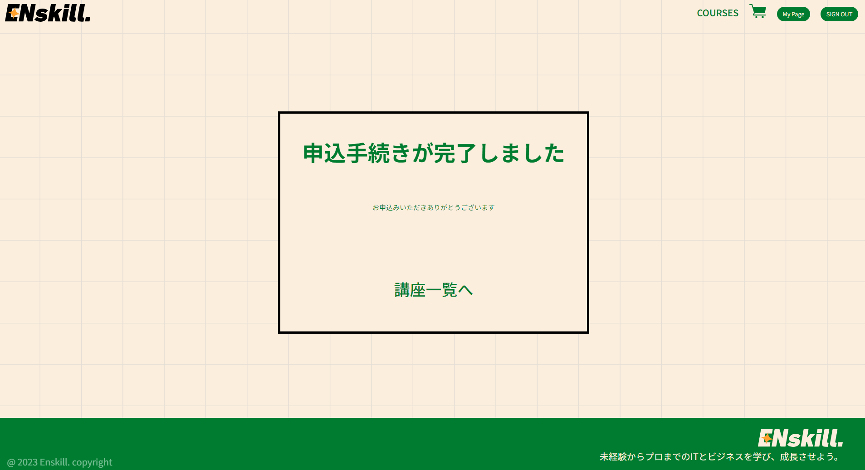
No | 大項目 | 小項目 | テスト項目 |  | 検証内容 | 実施日 | 結果 | 備考・特記事項
 | 正常テスト | logo押下テスト | headerの左上にあるlogoを押下 |  | ユーザー側講座一覧画面に遷移するか確認 | 2023-06-27 | ユーザー側講座一覧画面に遷移する
 |  |  |  |  |  |  | 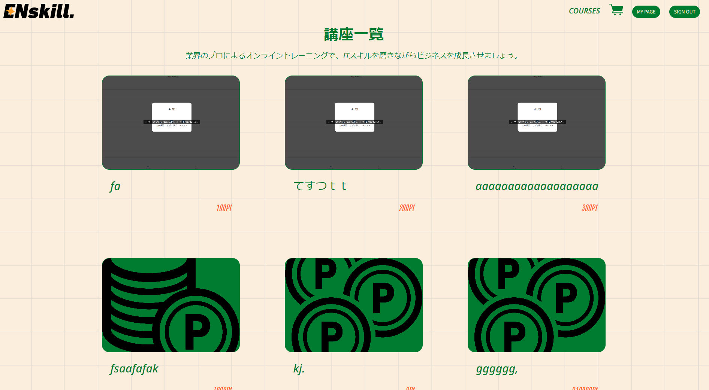
 |  | COURES押下テスト | headerのCOURESEを押下 |  | ユーザー側講座一覧画面に遷移するか確認 | 2023-06-27 | ユーザー側講座一覧画面に遷移する

 |  | MY PAGE押下テスト | MY PAGE ボタンを押下 |  | ユーザー側マイページに遷移するか確認 | 2023-06-27 | ユーザー側マイページに遷移する
 |  |  |  |  |  |  | 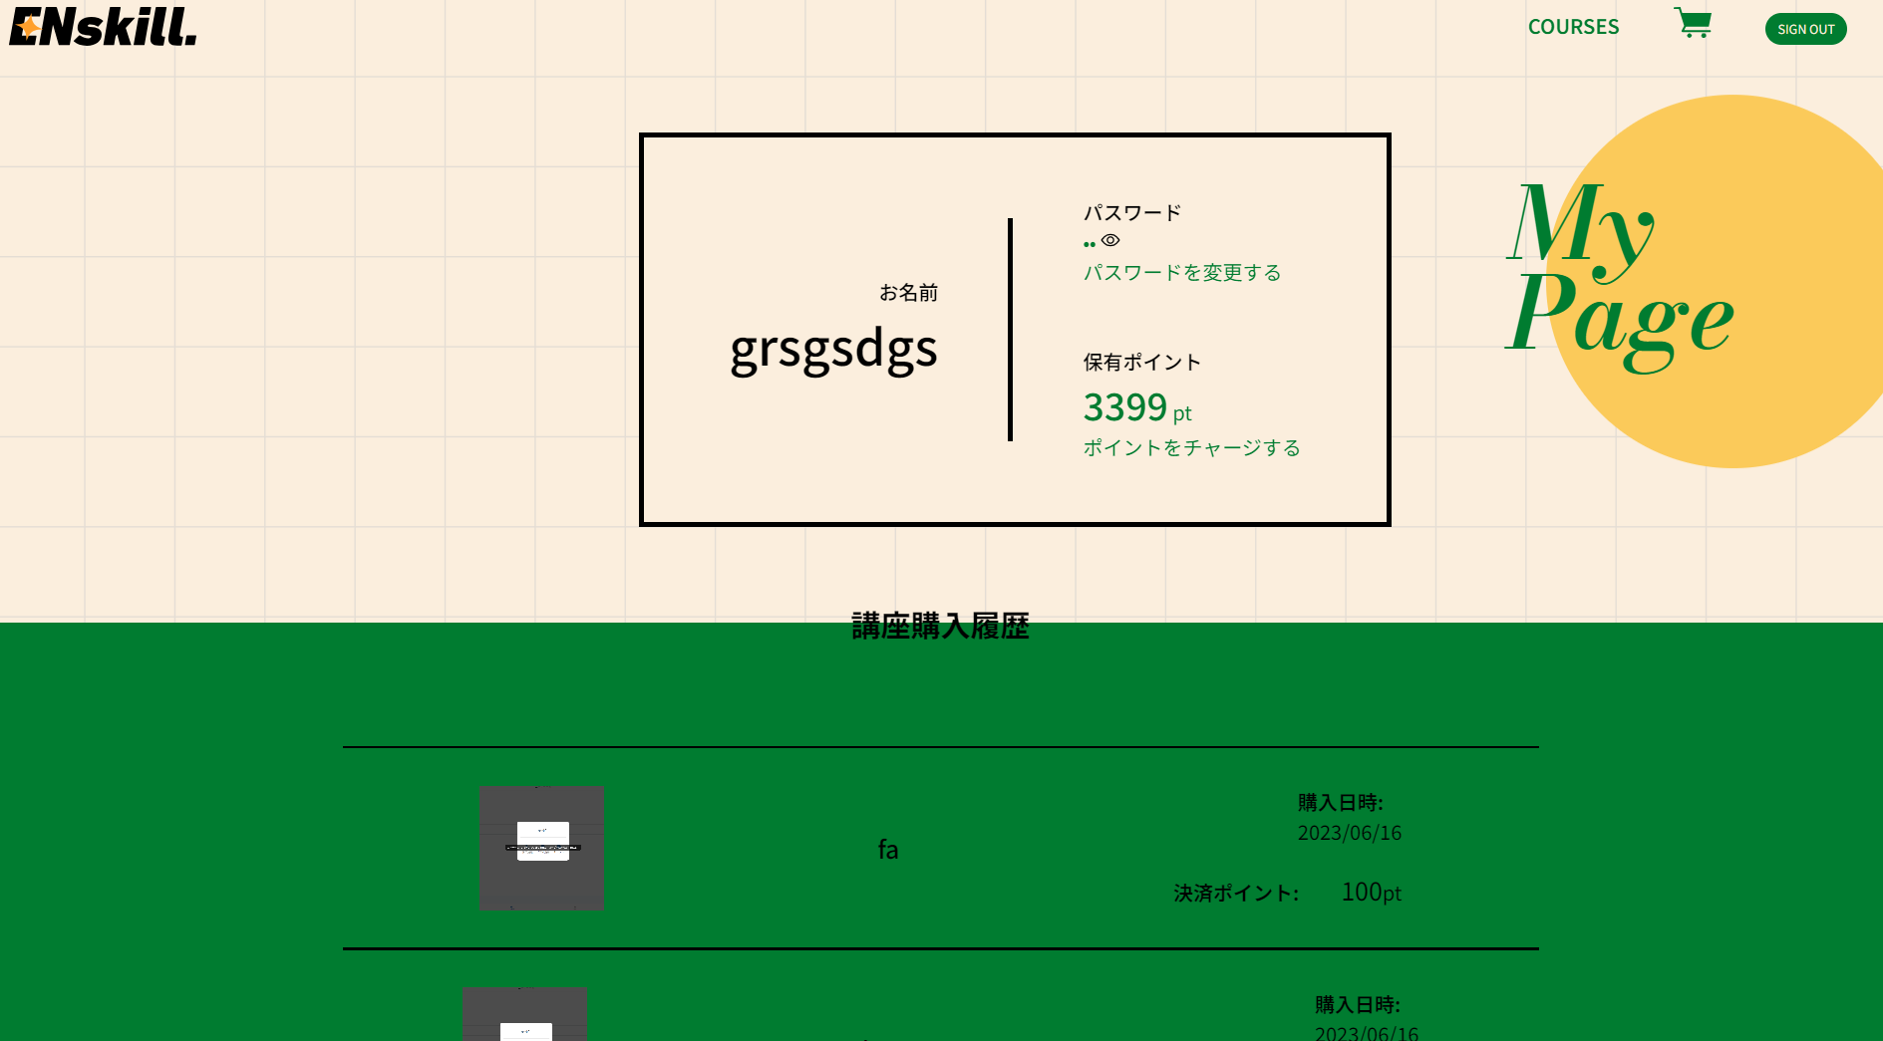
 |  | SIGN OUT 押下テスト | headerのSIGN OUT ボタンを押下 |  | ユーザー側ログイン画面に遷移するか確認 | 2023-06-27 | ユーザー側ログイン画面に遷移する
 |  |  |  |  |  |  | 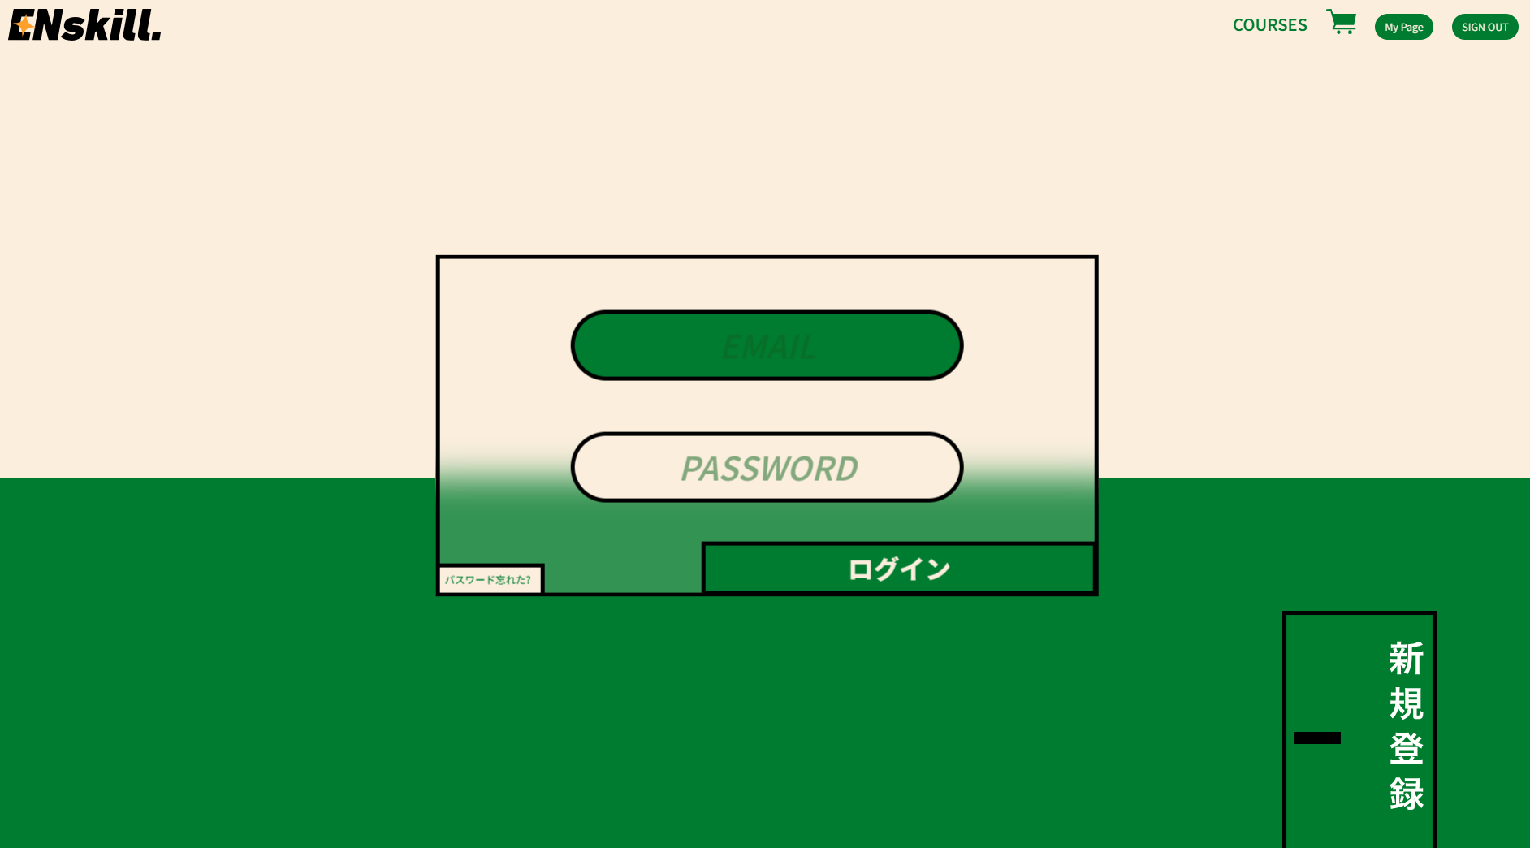
 |  | カート画像押下テスト | カート画像を押下 |  | カート一覧画面に遷移するか確認 | 2023-06-27 | カート一覧画面に遷移する
 |  |  |  |  |  |  | 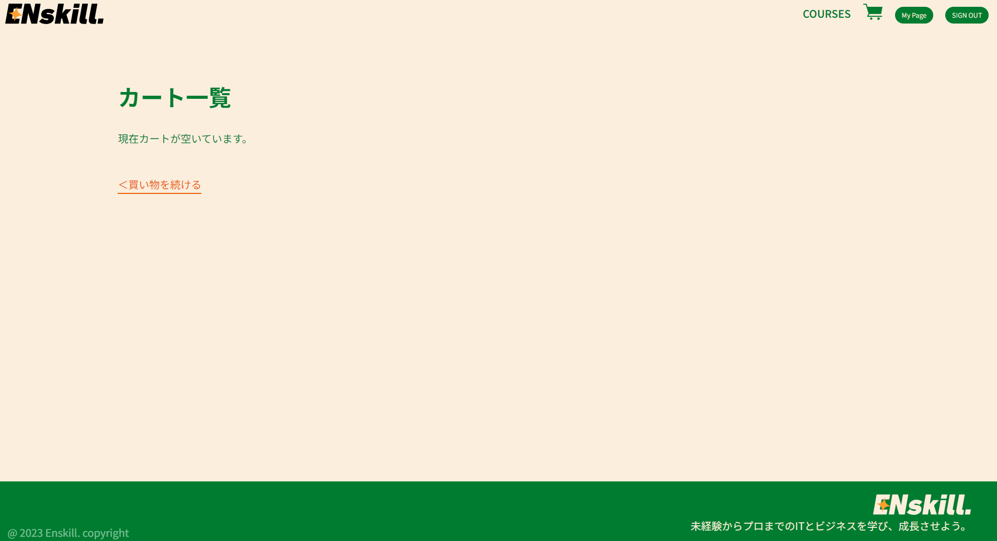
 |  | 講座一覧へ押下テスト | 講座一覧へリンクを押下 |  | ユーザー側講座一覧画面に遷移するか確認 | 2023-06-27 | ユーザー側講座一覧画面に遷移する

申し込み内容確認
結合テスト仕様書 |  |  | システム名 | ユーザー側申し込み内容確認 |  | 作成者 | 野口和斗 | 会社名
 |  |  | サブシステム名 |  |  | 作成日 | 2023-06-27 | 実施者 | 野口和斗

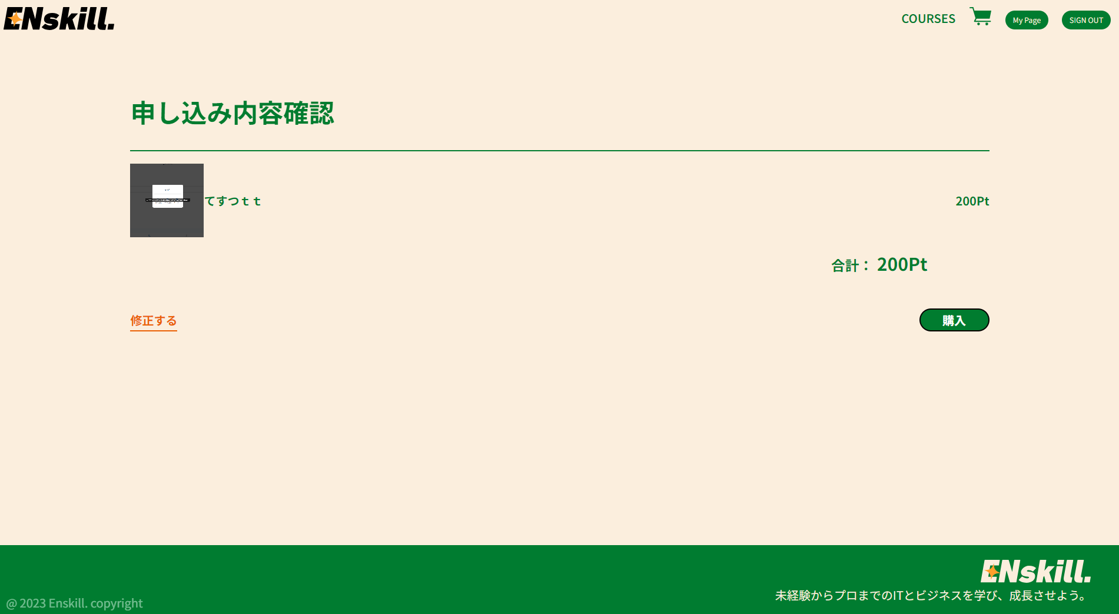
No | 大項目 | 小項目 | テスト項目 |  | 検証内容 | 実施日 | 結果 | 備考・特記事項
 | 正常テスト | logo押下テスト | headerの左上にあるlogoを押下 |  | ユーザー側講座一覧画面に遷移するか確認 | 2023-06-27 | ユーザー側講座一覧画面に遷移する
 |  |  |  |  |  |  | 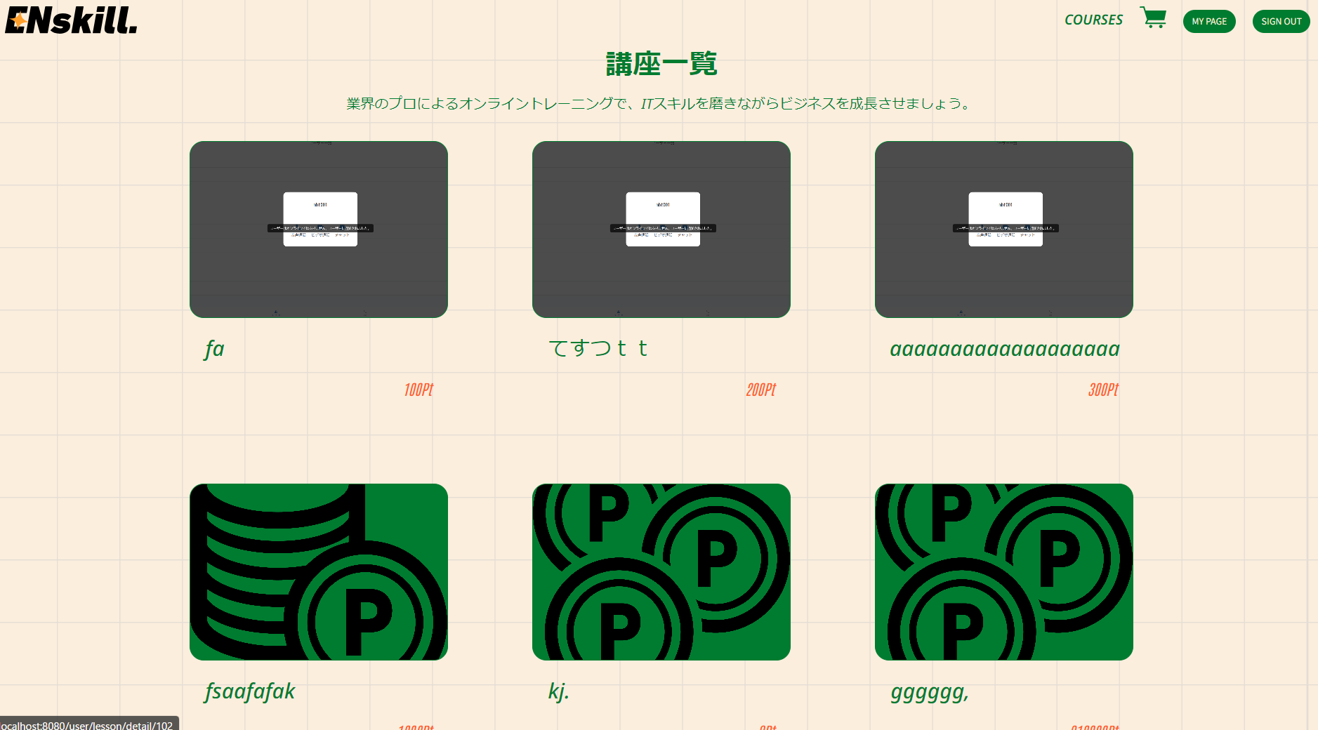
 |  | COURES押下テスト | headerのCOURESEを押下 |  | ユーザー側講座一覧画面に遷移するか確認 | 2023-06-27 | ユーザー側講座一覧画面に遷移する

 |  | MY PAGE押下テスト | MY PAGE ボタンを押下 |  | ユーザー側マイページに遷移するか確認 | 2023-06-27 | ユーザー側マイページに遷移する
 |  |  |  |  |  |  | 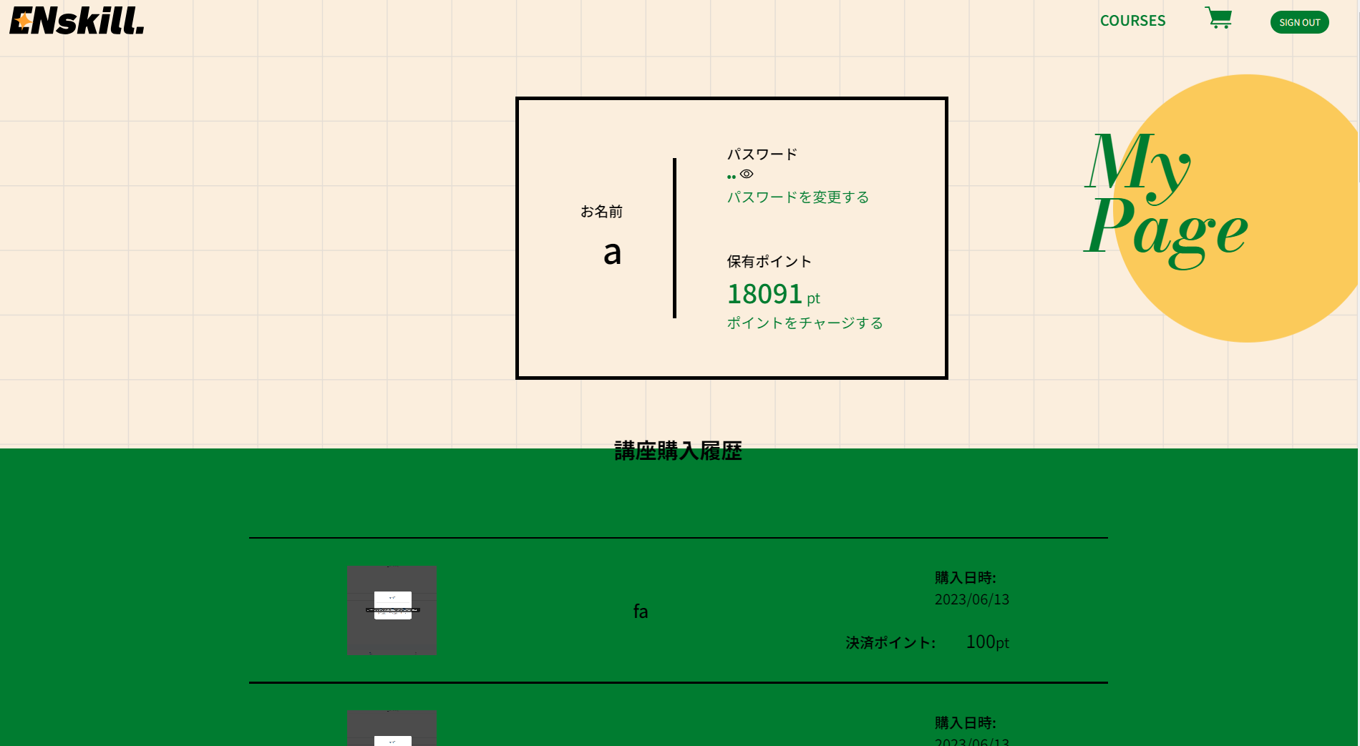
 |  | SIGN OUT 押下テスト | headerのSIGN OUT ボタンを押下 |  | ユーザー側ログイン画面に遷移するか確認 | 2023-06-27 | ユーザー側ログイン画面に遷移する
 |  |  |  |  |  |  | 
 |  | カート画像押下テスト | カート画像を押下 |  | カート一覧画面に遷移するか確認 |  | カート一覧画面に遷移する
 |  |  |  |  |  |  | 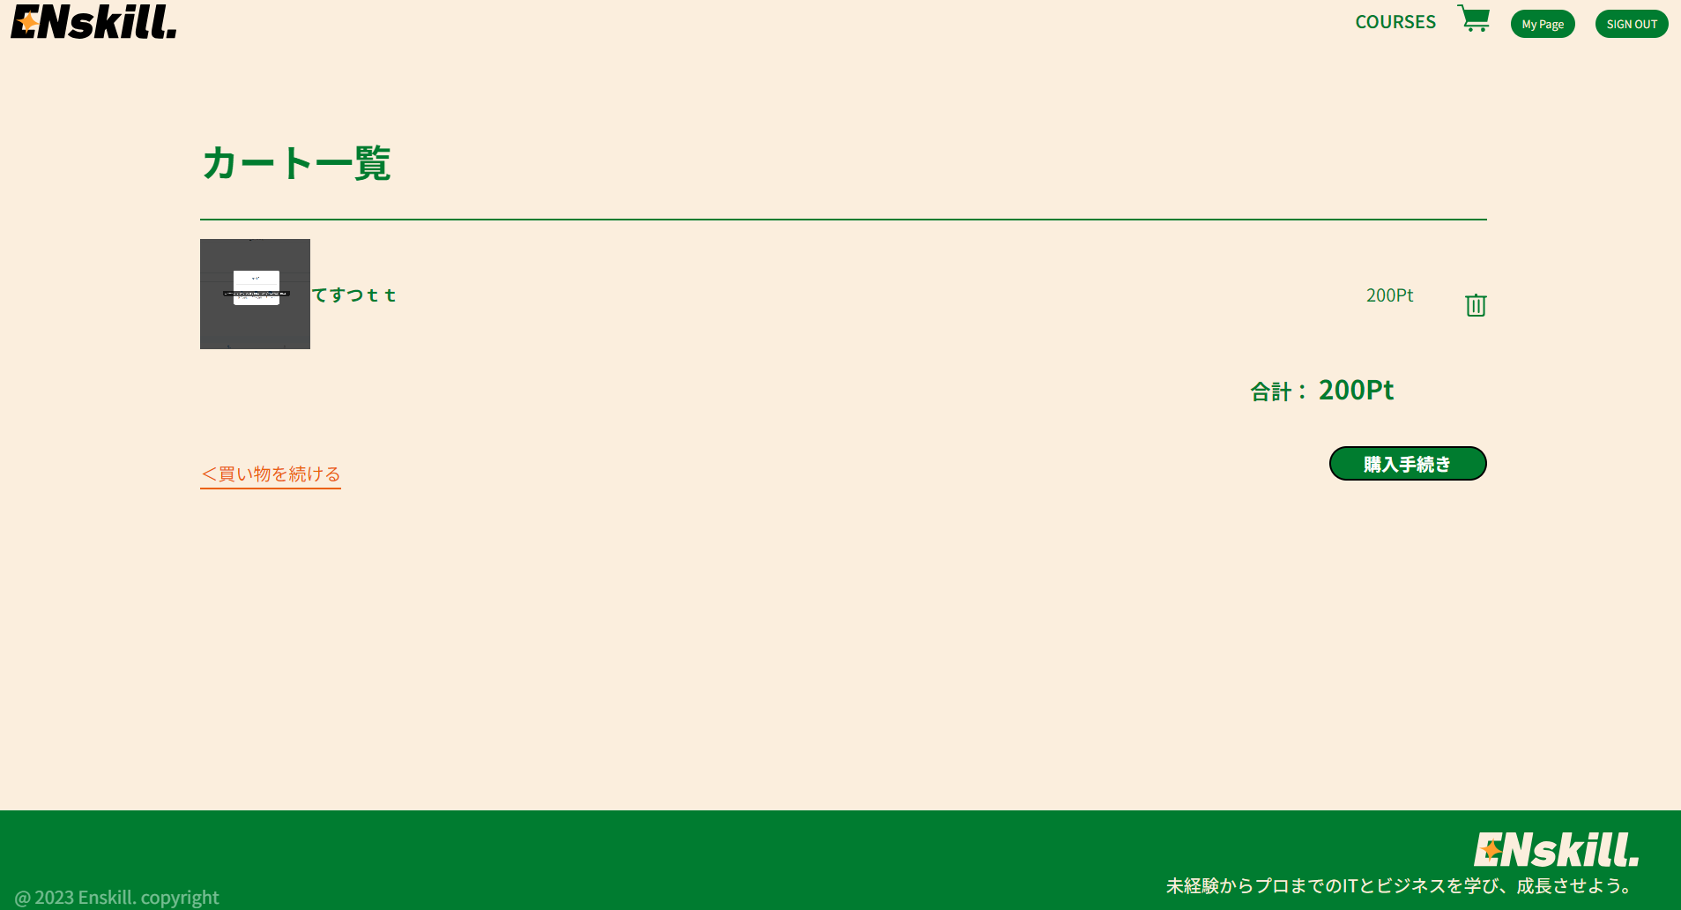
 |  | 購入手続き押下テスト | 購入ボタンを押下 |  | 申込み手続き完了画面に遷移するか確認 | 2023-06-27 | 申込み手続き完了画面に遷移する
 |  |  |  |  |  |  | 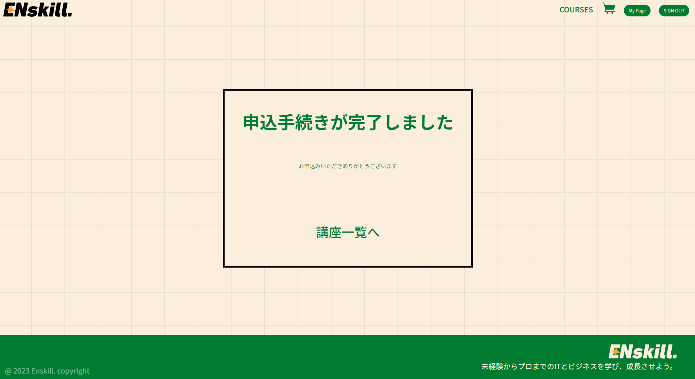
 |  | 修正する押下テスト | 修正するリンクを押下 |  | カート一覧画面に遷移するか確認 | 2023-06-27 | カート一覧画面に遷移する
 |  |  |  |  |  |  | 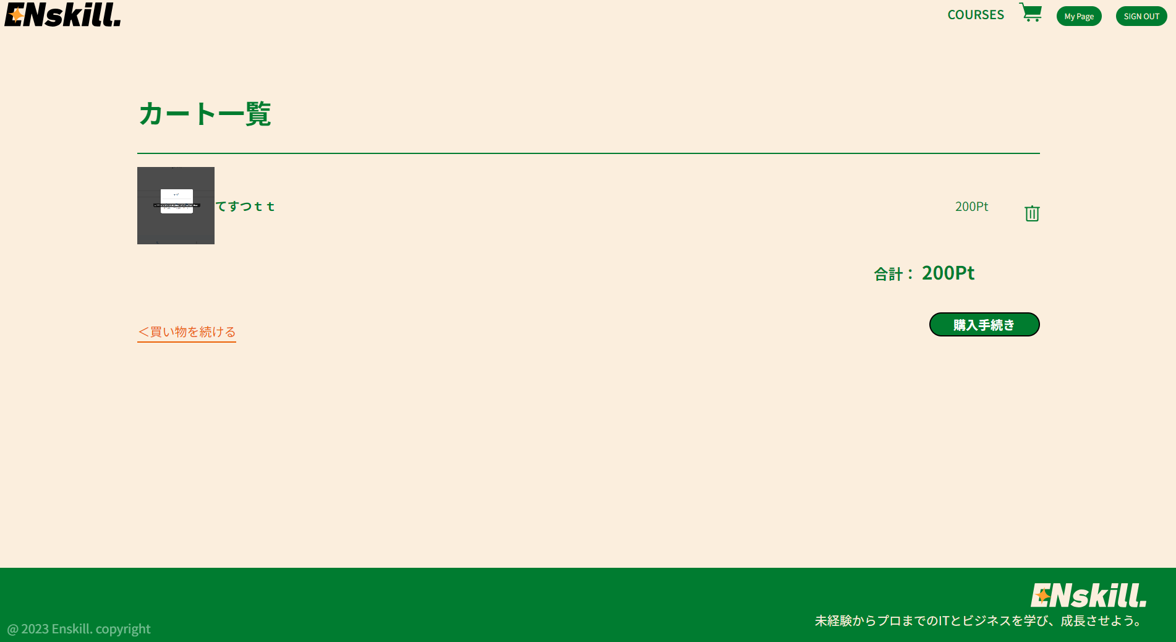

カート一覧
結合テスト仕様書 |  |  | システム名 | ユーザー側カート一覧 |  | 作成者 | 野口和斗 | 会社名
 |  |  | サブシステム名 |  |  | 作成日 | 2023-06-27 | 実施者 | 野口和斗

No | 大項目 | 小項目 | テスト項目 |  | 検証内容 | 実施日 | 結果 | 備考・特記事項
 | 正常テスト | logo押下テスト | headerの左上にあるlogoを押下 |  | ユーザー側講座一覧画面に遷移するか確認 | 2023-06-27 | ユーザー側講座一覧画面に遷移する

 |  | COURES押下テスト | headerのCOURESEを押下 |  | ユーザー側講座一覧画面に遷移するか確認 | 2023-06-27 | ユーザー側講座一覧画面に遷移する

 |  | MY PAGE押下テスト | MY PAGE ボタンを押下 |  | ユーザー側マイページに遷移するか確認 | 2023-06-27 | ユーザー側マイページに遷移する

 |  | SIGN OUT 押下テスト | headerのSIGN OUT ボタンを押下 |  | ユーザー側ログイン画面に遷移するか確認 | 2023-06-27 | ユーザー側ログイン画面に遷移する

 |  | カート画像押下テスト | カート画像を押下 |  | カート一覧画面に遷移するか確認 |  | カート一覧画面に遷移する

 |  | 購入手続き押下テスト | 購入手続きボタンを押下 |  | 申込み内容確認画面に遷移するか確認 | 2023-06-27 | 申込み内容確認画面に遷移する
 |  |  |  |  |  |  | 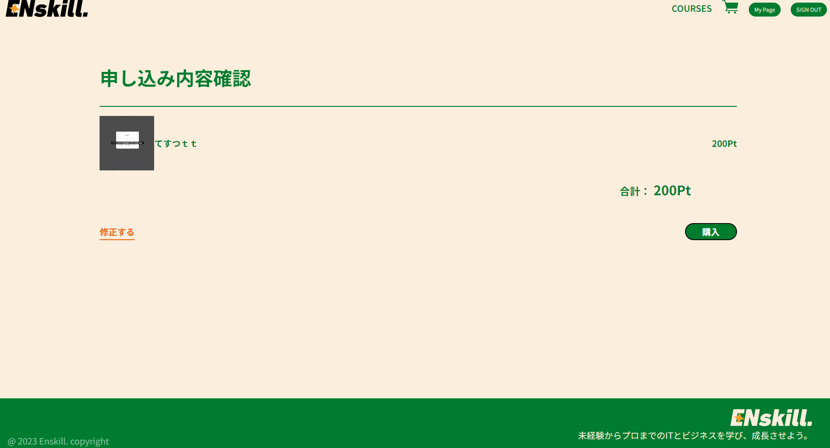
 |  | 買い物を続ける押下テスト | 買い物を続けるリンクを押下 |  | ユーザー側講座一覧画面に遷移するか確認 | 2023-06-27 | ユーザー側講座一覧画面に遷移する

アドミン側講座購入者一覧
結合テスト仕様書 |  |  | システム名 | アドミン側講座購入者一覧 |  | 作成者 | 野口和斗 | 会社名
 |  |  | サブシステム名 |  |  | 作成日 | 2023-06-27 | 実施者 | 野口和斗

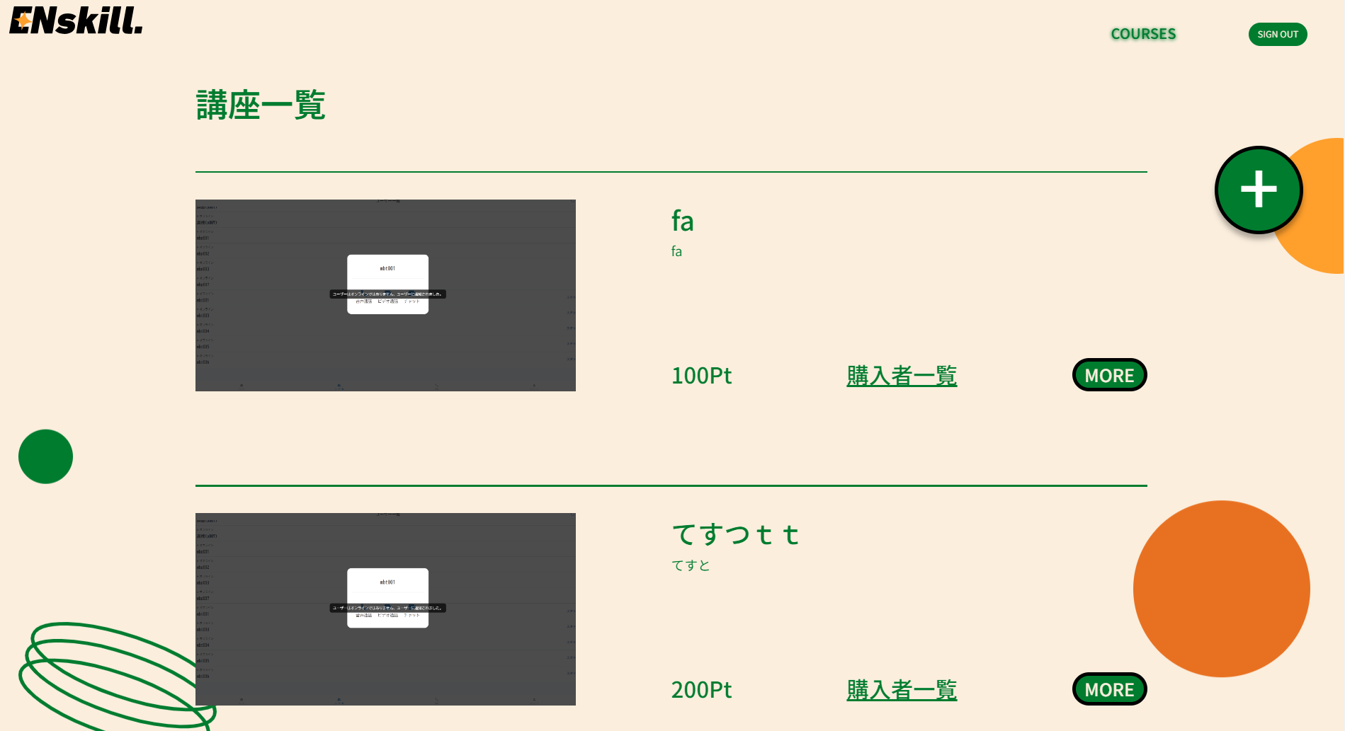
No | 大項目 | 小項目 | テスト項目 |  | 検証内容 | 実施日 | 結果 | 備考・特記事項
 | 正常テスト | 購入者一覧の押下テスト | アドミン側講座購入者一覧のリンクを押下 |  | アドミン側講座購入者一覧画面に遷移するか確認 | 2023-06-27 | アドミン側講座購入者一覧画面に遷移

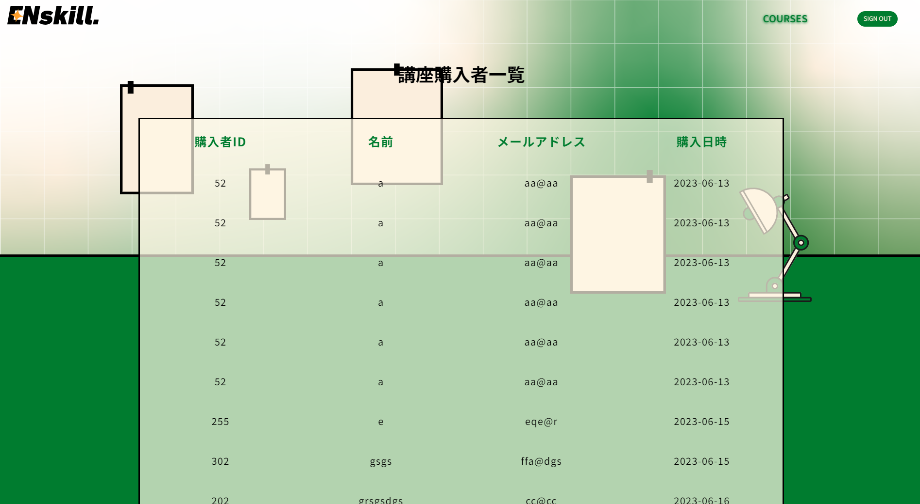
 |  | logo押下テスト | headerの左上にあるlogoを押下 |  | アドミン側講座一覧画面に遷移するか確認 | 2023-06-27 | アドミン側講座一覧画面に遷移する
 |  |  |  |  |  |  | 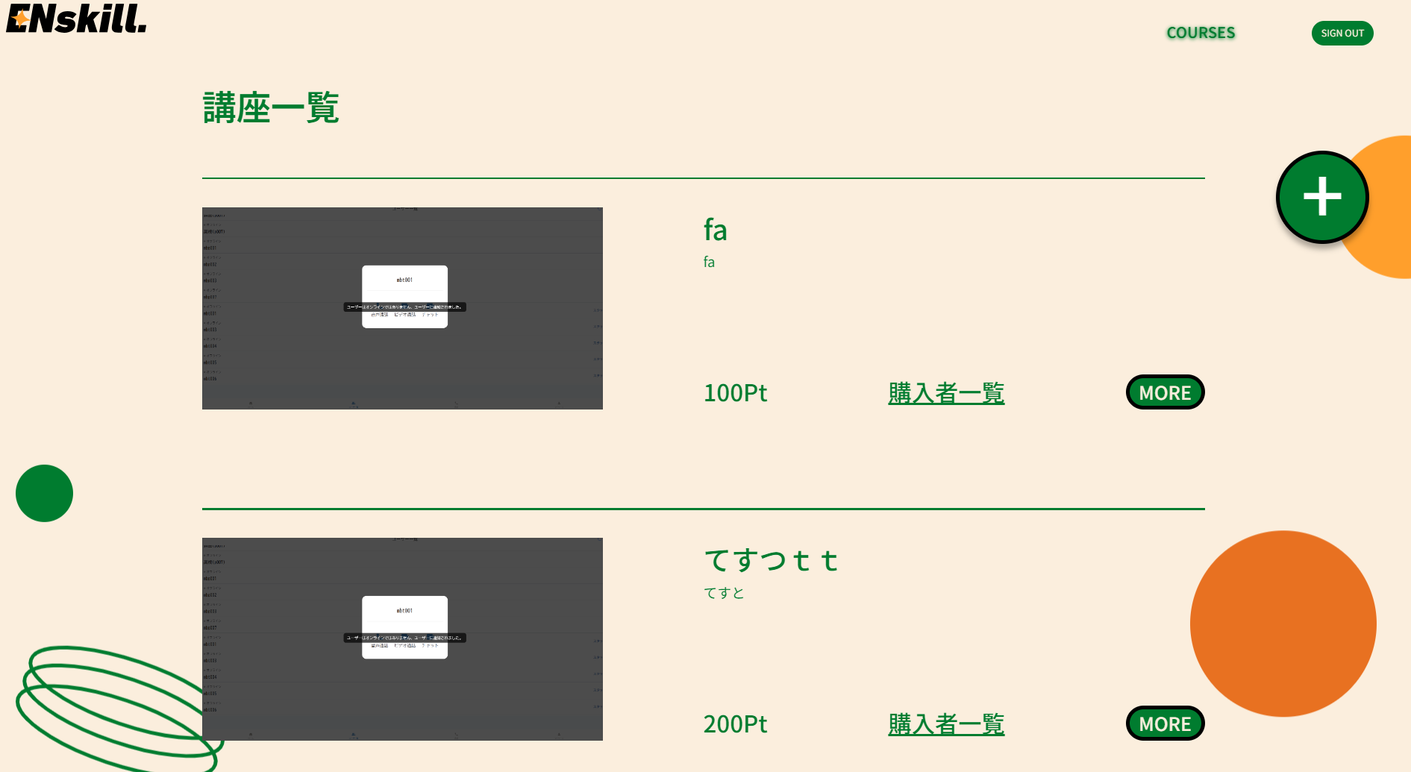
 |  | COURES押下テスト | headerのCOURESEを押下 |  | アドミン側講座一覧画面に遷移するか確認 | 2023-06-27 | アドミン側講座一覧画面に遷移する

 |  | SIGN OUT 押下テスト | headerのSIGN OUT ボタンを押下 |  | アドミン側ログイン画面に遷移するか確認 | 2023-06-27 | アドミン側ログイン画面に遷移する
 |  |  |  |  |  |  | 